Einkommensteuer alleinstehend
 |  | www.excel-kurse.de

Berechnung der deutschen Einkommensteuer für alleinstehende Personen für 2022 bis 2026

ACHTUNG: Die Benutzung der Formel erfolgt auf eigene Gefahr!
Wir haben die Formel mit größter Sorgfalt erstellt und getestet.
Trotzdem können wir keine Haftung übernehmen!

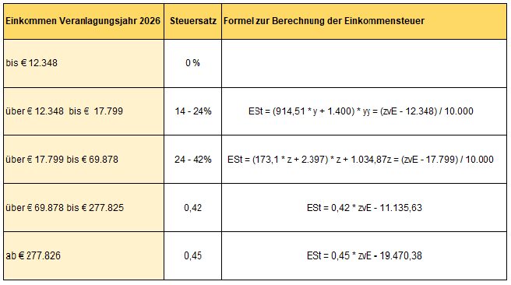
Steuerpflichtiges Einkommen:
€ - | … geben Sie in Zelle B12 Ihre Bemessungsgrundlage ein

Einkommensteuer Jahr 2026
€ - | … die verwendete Formel zum kopieren in Ihr Projekt finden Sie im Feld B17 (bitte hineinklicken und "F2" drücken)

Einkommensteuer Jahr 2025
€ - | … Formel finden Sie im Feld B21

Einkommensteuer Jahr 2024
€ - | … Formel finden Sie im Feld B25

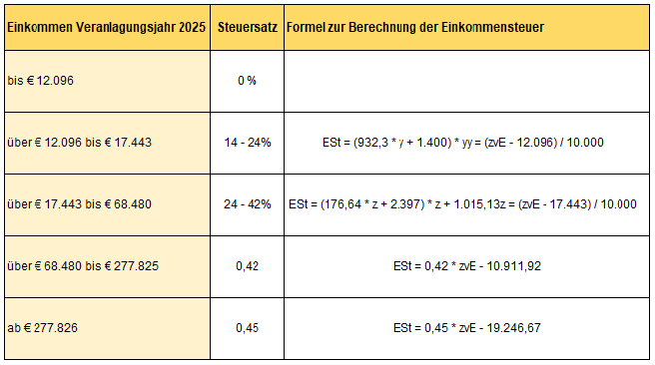
Einkommensteuer Jahr 2023
€ - | … Formel finden Sie im Feld B29

Einkommensteuer Jahr 2022
€ - | … Formel finden Sie im Feld B33

Einkommensteuer verpartnert
 |  | www.excel-kurse.de

Berechnung der deutschen Einkommensteuer für verpartnerte/verheiratete Personen für 2022 bis 2026

ACHTUNG: Die Benutzung der Formel erfolgt auf eigene Gefahr!
Wir haben die Formel mit größter Sorgfalt erstellt und getestet.
Trotzdem können wir keine Haftung übernehmen!

Steuerpflichtiges Einkommen:
€ - | … geben Sie in Zelle B11 Ihre Bemessungsgrundlage ein

Einkommensteuer Jahr 2026
€ - | … die verwendete Formel zum kopieren in Ihr Projekt finden Sie im Feld B17 (bitte hineinklicken und "F2" drücken)

Einkommensteuer Jahr 2025
€ - | … Formel finden Sie im Feld B21

Einkommensteuer Jahr 2024
€ - | … Formel finden Sie im Feld B25

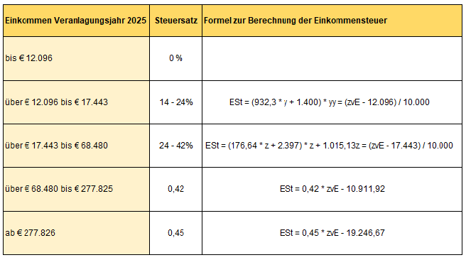
Einkommensteuer Jahr 2023
€ - | … Formel finden Sie im Feld B29

Einkommensteuer Jahr 2022
€ - | … Formel finden Sie im Feld B33

